Sheet1
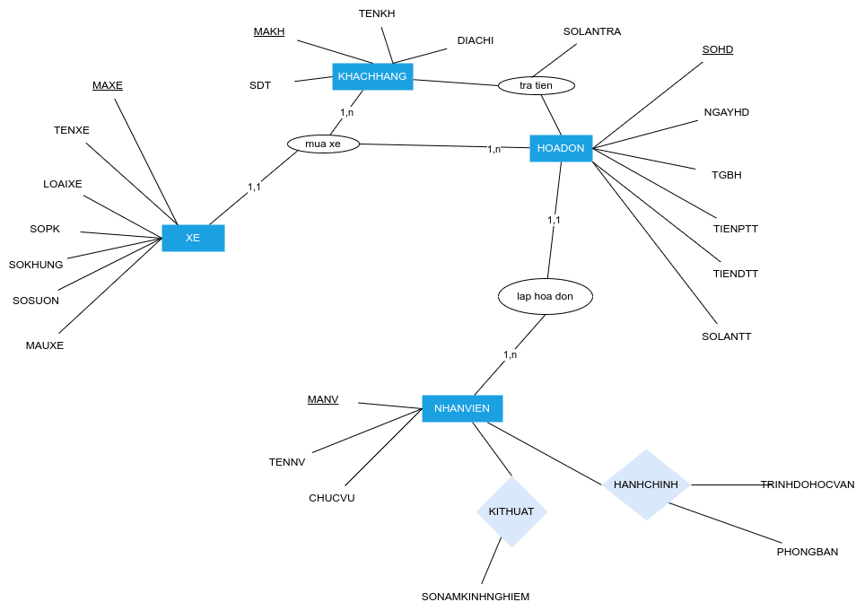
Bai Tap 1
SINHVIEN(MASV,TENSV,KHOA)
DETAI(MADT, TENDT, GVHD, TGBATDAU, TGKETTHUC, KHOA)
KHOA(MAKHOA, TENKHOA,TRUONGKHOA)
GIANGVIEN(MAGV, TENGV, HOCVI, CHUYENNGHANH)
HOIDONGKHOAHOC(MAHD,KHOA,CHUTICH,THUKI, NGAYBV, DIACHI)
BAOVE_DETAI(MAHD, CHUTICH,GVPHANBIEN,GVHD, DETAI)
DETAI_SINHVIEN(MADT,MASV,DIEM)

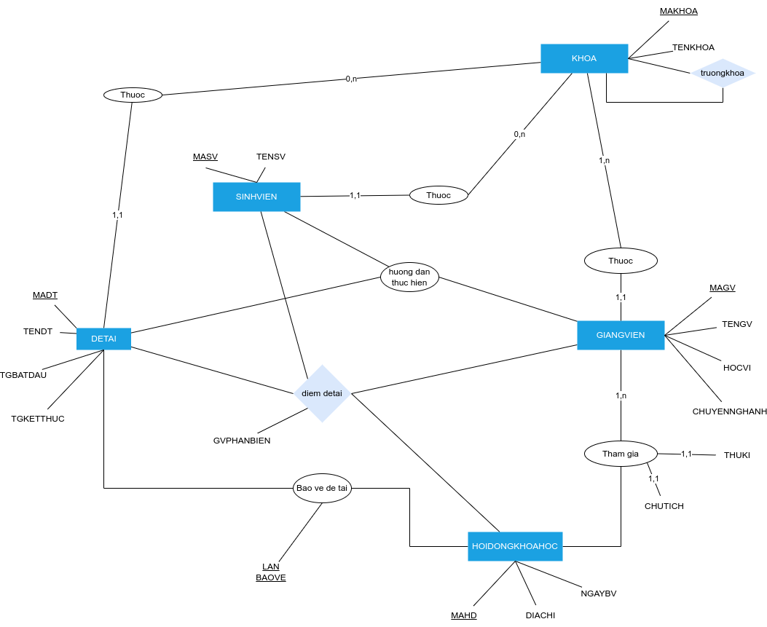

Bai Tap 2

XE(MAXE,NUOCSX, LOAIXE,SOPK, SOKHUNG, SOSUON,MAUXE)
HOADON(SOHD,NGAYHD,TGBH,TIENPTT,TIENDTT,NHANVIENLAP, KETOAN, SOLANTHANHTOAN)
KHACHHANG(MAKH, TENKH, DIACHI, SDT)
TRAGOP(SOHD, NGAYTRA, SOTIEN, NGUOINHAN, NGUOITRA)
BAOHANH(MAXE,TENLINHKIEN,LYDOBH,LOITHUOCVE,GIATIEN)
NHANVIEN(MANV,TENNV,CHUCVU)
NHANVIEN_HANHCHINH(MANV,PHONGBAN,TRINHDOHOCVAN)
NHANVIEN_KITHUAT(MANV, CHUCVU, SONAMKINHNGHIEM)

